意大利
意大利WEEE产品信息 WEEE Product information
产品类别* Product Category | 产品名称（英文）* Product name | 品牌* Brand | 商标注册编号 Brand register Nr. （没有就不填） | 尺寸 Product Size | 产品图片 | 家用设备（Household）or 专业设备 （Professional） | 2026预估销售量 数量(个）/重量(kg）

意大利电池产品信息 Battery information
电池类型 Battery Category （见右图，选择小类） | 尺寸 （选填） Product Size | 是否可充电 rechargeable? | 产品/电池图片 Picture |  | 2026年销售预估量（数量/重量） |  | 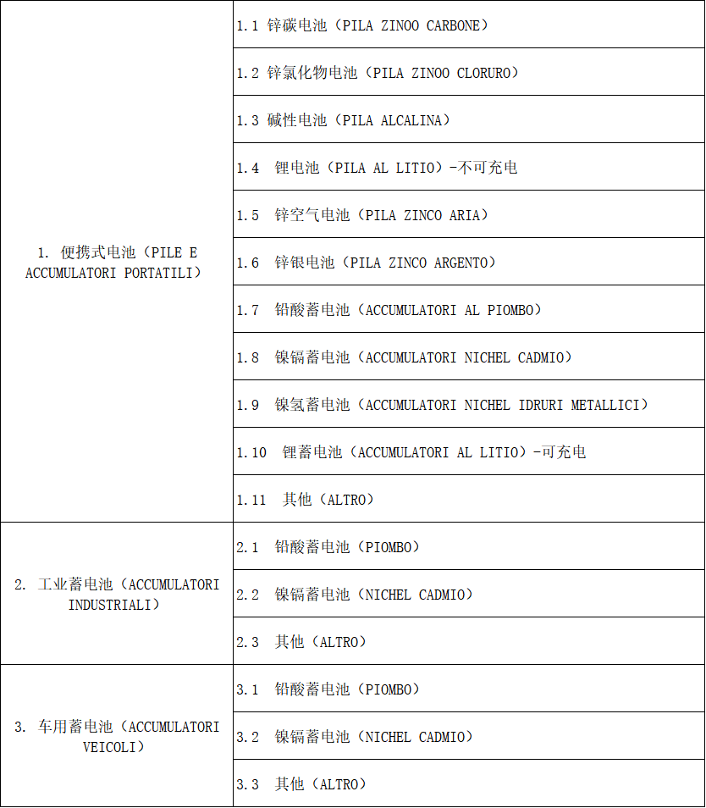

意大利包装信息 Packaging information
产品类别 Product Categories * | 产品名称 Product Name | 对应的品牌 Brand | 投放时间&预估量 （单个小项超10t，请联系工作人员）

西班牙
西班牙WEEE产品信息 WEEE Product information
*产品售卖方式 Método de venta de productos |  |  | *所售电子电器设备来源 Origen de equipos electrónicos y eléctricos
西班牙WEEE回收设备类别参考 Categoría de equipos de reciclaje de RAEE españoles | *产品类别Categoría de producto | 产品名称（中英文） Nombre del producto (chino e inglés) | *对应的品牌 Marca correspondiente | *单边最大尺寸 Tamaño máximo de un solo lado | 产品链接 Enlaces de productos
 | 热交换器Aparatos de intercambio de temperatura

西班牙电池法产品信息 Battery information
1. 公司业务活动的信息 Información sobre la actividad de la empresa
生产者类型 TIPO DE PRODUCTOR A ELEGIR 右侧选择一个合适的选项 |  | 4.在其他欧盟国家或第三国设立的公司通过远程销售Venta de PILAS, ACUMULADORES y/o BATERÍAS a distancia estando establecido en otro Estado UE o Tercer País.
销售方式 TÉCNICA DE VENTA A ELEGIR 右侧选择一个合适的选项
2. 注册电池/蓄电池产品信息 CATEGORIAS Y SUBCATEGORIAS DE PILAS, ACUMULADORES Y BATERÍAS PUESTAS EN EL MERCADO ESPAÑOL (Categorías y subcategorías de pilas, acumuladores y baterías incluidas en el RD 106/2008, de 1 de febrero de pilas y baterías)
电池、蓄电池和电池组的类别和子类别 Categorias y subcategorias de pilas, acumuladores y baterías 建议注册售卖的所有电池类别 （参考右方【电池分类】） |  | 年预估投放到市场的数量 Uds puestas en el mercado (Estimación) | 年预估投放到市场的公斤数 Kilos puestos en el mercado(Estimación) 有公式 | 个/单位重量 Uni/Peso (g/克) | 用途 Uso (下方选择家用或专业) | 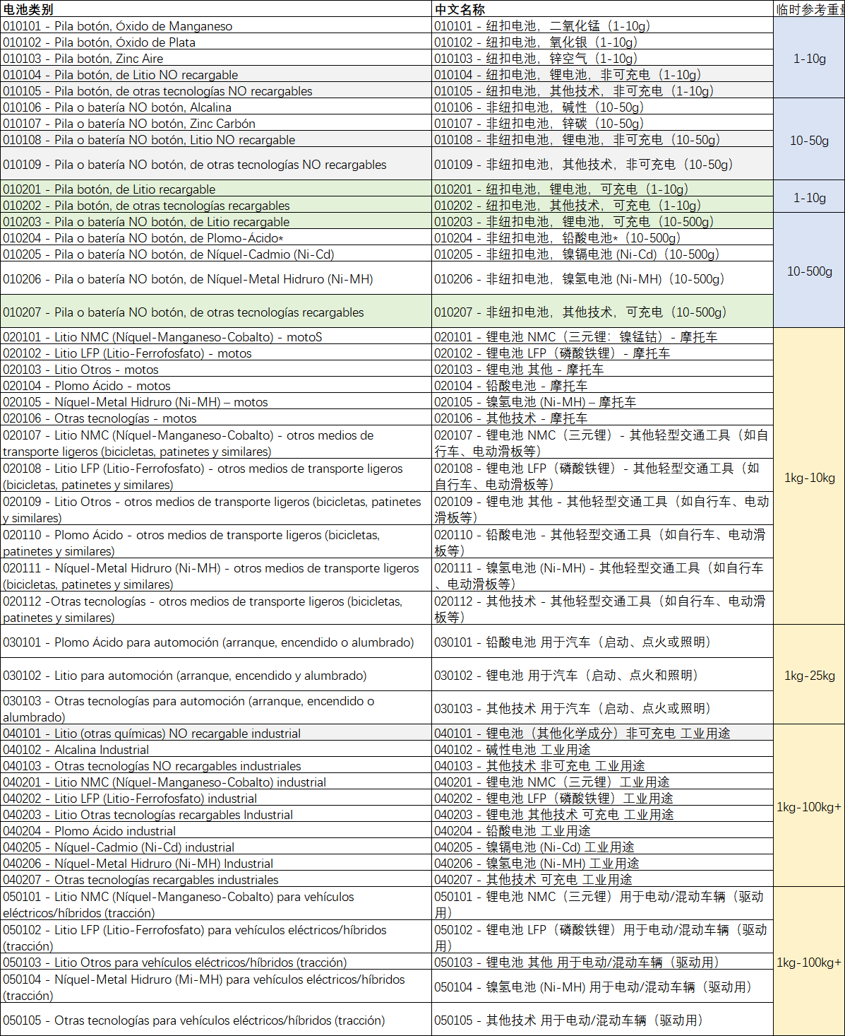
 |  |  | 0
 |  |  | 0
 |  |  | 0
 |  |  | 0
 |  |  | 0
西班牙《包装法》 (Envases ligeros y papel-cartón)申请资料表
行业范围 （参考右图，填序号） | 必填*
公司何时开始向西班牙市场销售（如不想补申报，建议填写今年） | 必填* |  |  |  |  | 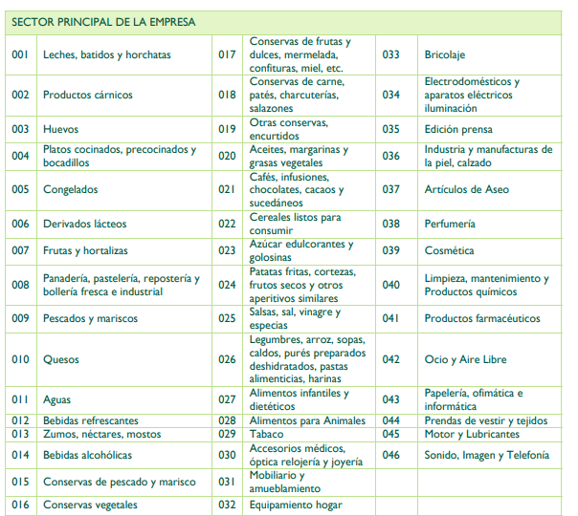 | 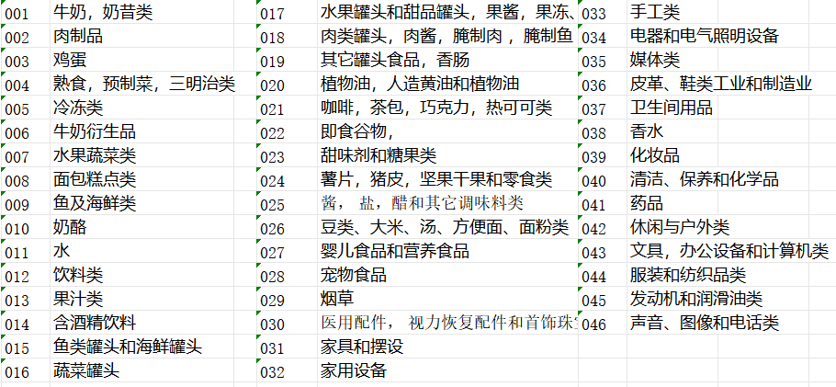
注册产品信息
包装品牌名称 | 包装材质* | 包装类型* | 是否需要超出标准套餐？ | 需要申请的超出部分材料 | 需要申请的超出部分重量KG（额外收费）
 | 必填* | 必填* | 必填* | 必填* | 必填*

波兰
波兰项目补充信息
客户类型Client Type |  | 填写说明：新注册New/转代理Transfer
BDO号码BDO Number |  | 填写说明：转代理填写Only for Transfer Clients

波兰WEEE产品信息 WEEE Product information
设备类型 Equipment Type | 品牌名 Brand | 生产/品牌属性确认 | 2026年预估重量 （单位：公斤Kg） 2026 Esti. Weight | 是否家用 Household | 说明 Remarks | 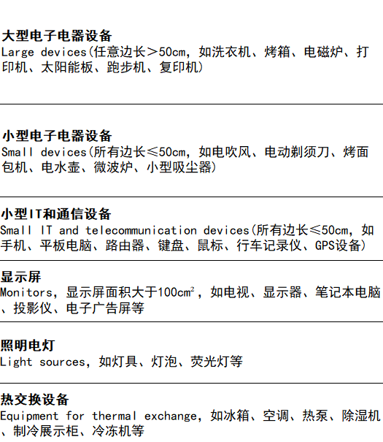

波兰电池产品信息 Battery information |  |  | 1.如无法确定电池的品牌，则填写No Name 2.若品牌名为汉字，请用拼音，如zhonghua 3.如有更多品牌，请手工添加更多行
电池类型 Battery Type | 品牌名 Brand | 2026年预估重量 （单位：公斤Kg） 2026 Esti. Weight

波兰包装产品信息 Packaging Information
包装材料类型 Packaging Type | 2026年预估重量 （单位：公斤Kg） 2026 Esti. Weight | 说明 Remarks
纸质（如纸板/纸盒）Paper and Cardboard | 50
塑料Plastic | 10

瑞典
瑞典WEEE产品信息 WEEE Product information
产品类别 （必填） Product Category | 品牌 （必填） Brand | 家用or商用 Consumer or Professional | 产品名称 Product Name

瑞典电池产品信息 Battery information
电池类别 （必填，先看大类再看成分） Battery Category | 预估2026年瑞典市场投放量 （kg）（必填） | 品牌 （必填） Brand | 家用 or 商用（必填） | 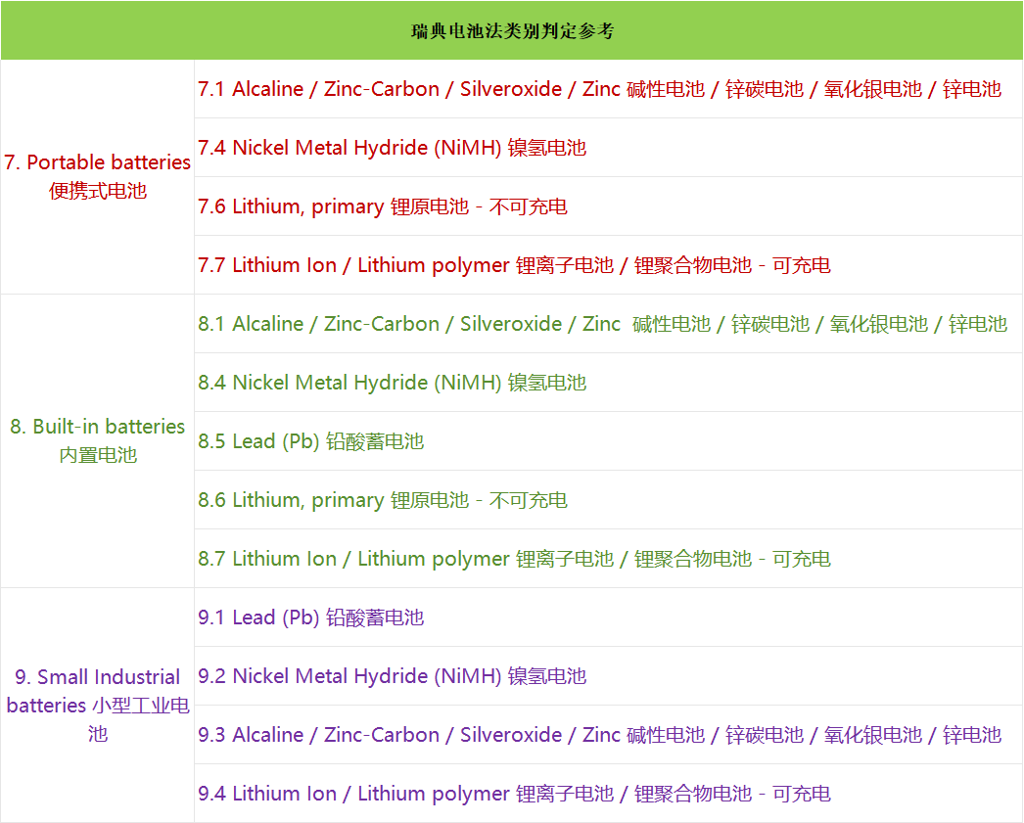

瑞典包装产品信息 Packaging Information |  |  |  | 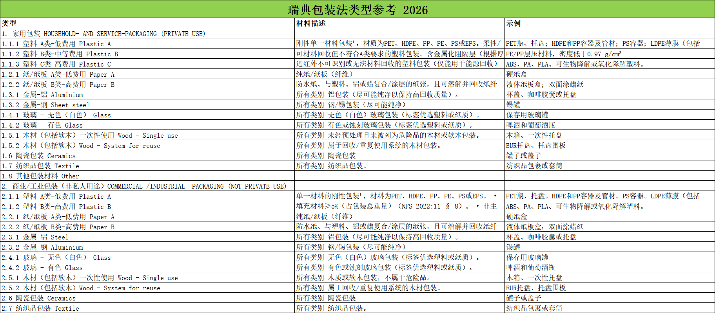
产品类别 （必填） Packaging Category | 预估2026瑞典市场投放量 （kg）（必填） | 生产者责任依据 （可多选）（必填） | 家用 or 商用（必填）

比利时
比利时WEEE产品信息（请在对应类别的下拉列表中选择具体类别）
类别 |  |  |  |  |  | 开始销售日期
1. 温度交换设备 |  |  |  |  |  |  | 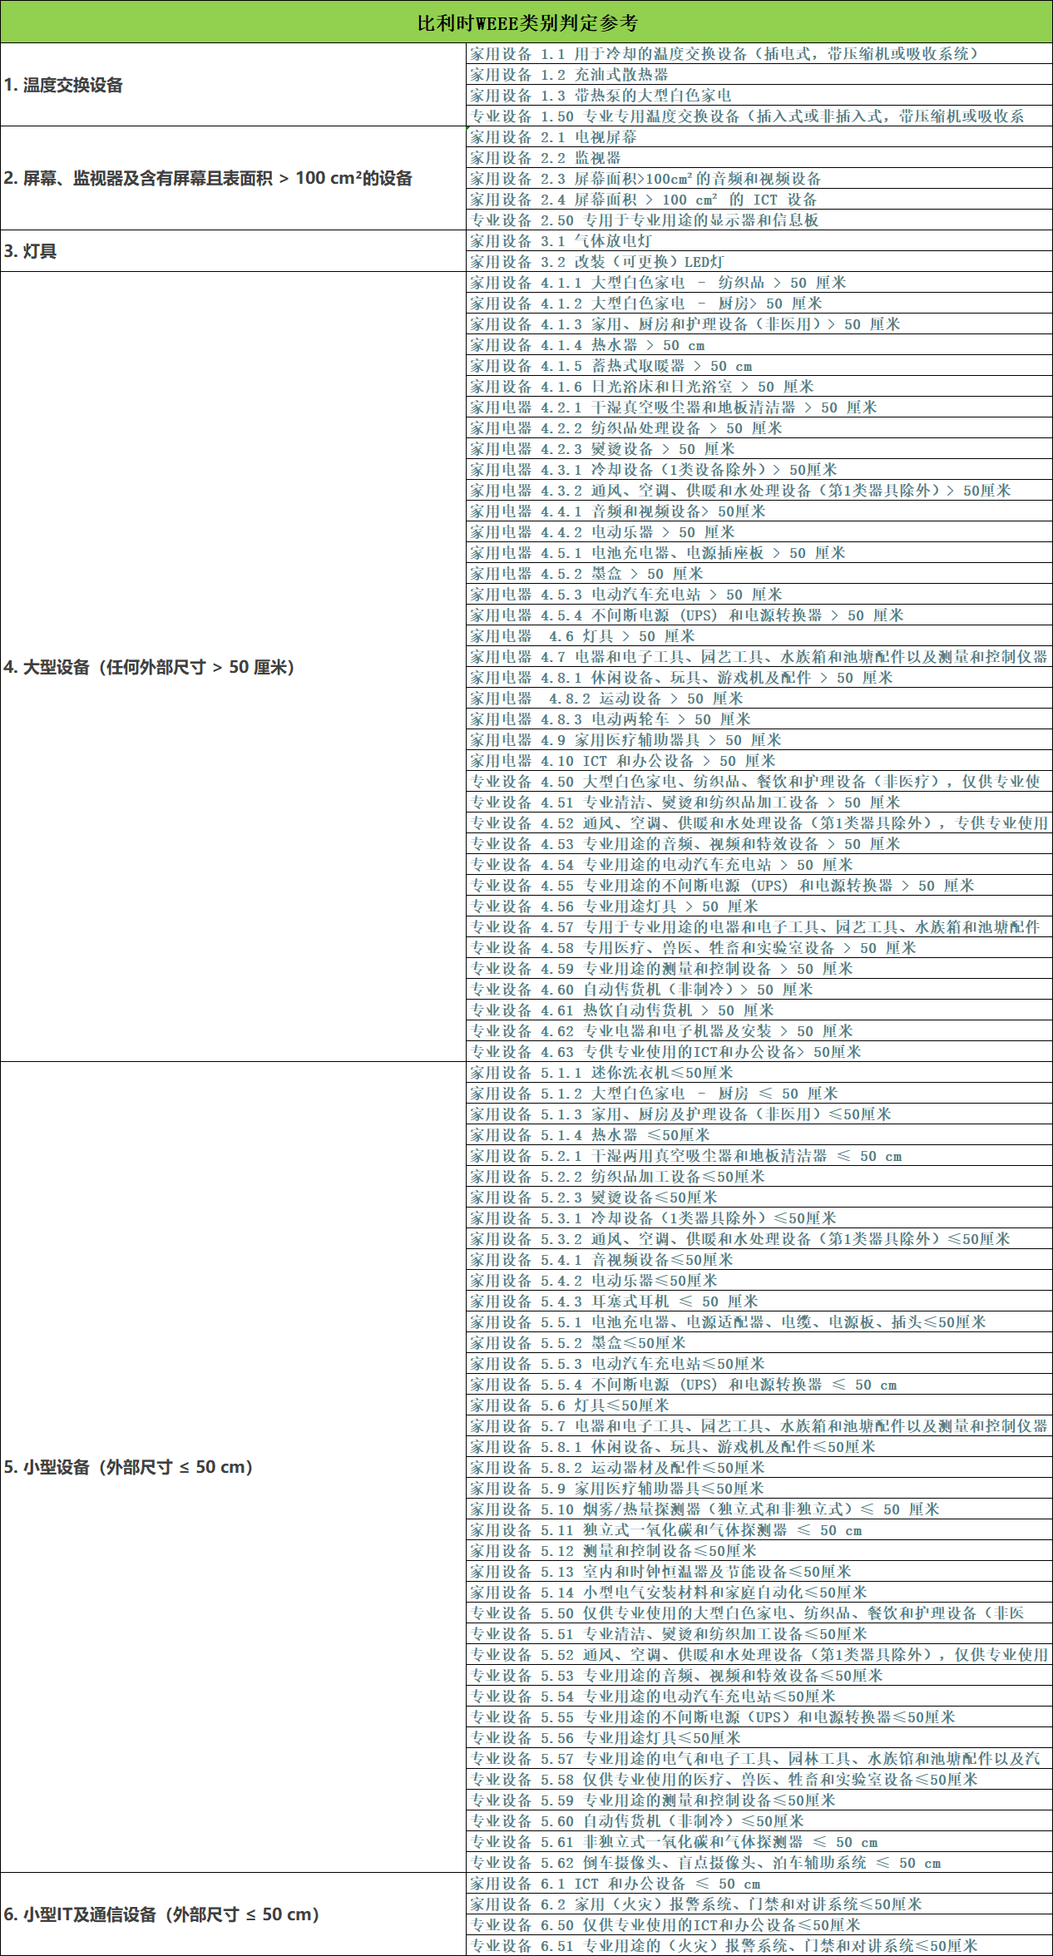
2. 屏幕、监视器及含有屏幕且表面积 > 100 cm²的设备
3. 灯具
4. 大型设备（任何外部尺寸 > 50 厘米）
5. 小型设备（外部尺寸 ≤ 50 cm）
6. 小型IT及通信设备（外部尺寸 ≤ 50 cm）

比利时电池法产品信息（所有都是必填项*）
电池基本信息
普通电池（不含工业储能电池）--年申报
工业储能电池（注：大型工业储能才需勾选此项，其余都选择普通电池）--月申报
2026年销售预估数量（超过10000个需要月度申报） | 商业模式（B2B或B2C） |  | 过去三年电池是否投入比利时市场（如有投放，提供投放量，需追溯申报） |  | 2026年预估销售电池总重量
比利时电池用途分类 （可多选）
移动用途 | 电动自行车 & 高速电动助力车(如：E-Bikes） | 工业用途 |  |  | 农业/园艺设备电池（如电动拖拉机电池、收割机电源）
 | 电动车 |  |  |  | 重型机械（如挖掘机动力电池、港口吊机电源）
 | 电动汽车 |  |  |  | 轻型设备/工具（如便携电池≤5kg）
 | 电动摩托车和电动自行车 |  |  |  | 机器人
 | 车辆的启动、照明和点火(SLI) |  |  |  | 其他工业设备
 | 其他轻型运输工具
消费电子 | 轻型DIY/园艺电池（包括电动修剪器、手持电钻等小型设备电池） | 健康用途 |  | 小型医疗设备
 | 重型DIY/园艺电池（如骑乘式割草机电池） |  |  | 大型医疗设备
 | 小型家电电池(吸尘器、扫地机器人等可移动设备电源) | 销售形态 |  | 单体电池/独立包装电池
 | 大型家电电池（中央空调备用电源、嵌入式厨电电池组） |  |  | 散装电池/批量电池
 | IT及通信设备电池（笔记本/平板电池） | 储能用途 |  | 电池储能电站（通常≥20MWh)
 | 个护电器电池（电动牙刷/剃须刀电池） |  |  | 家用储能(如户用光伏配套车能设备）
 | 可穿戴设备电池（智能手表电池） |  |  | 工业储能（集装箱式储能）
 | 其他消费电子电池 |  |  | 移动式储能
 |  |  |  | UPS（不间断电源）
比利时包装法产品信息（所有信息均为必填项）
哪一年开始在比利时销售 | 销售形式 （在线/线下） |  | 产品类型 （如食品/家具/家用电器/厨房用品等） |  | 产品年销量 （单位：个，注意：要求填写产品的销量而不是包装的销量，除非产品就是包装本身，以最小单位计算）
销售原因 （单选） | 我公司于该年度（指注册包装法的这一年）成立
 | 我公司已成立多年，但在该年度才成为包装责任方
 | 我公司作为包装责任方已至少5年且未加入回收组织，我公司未收到跨区域包装委员会的缴费通知
 | 因我公司收到跨区域包装委员会的缴费通知（如选该项，附上缴费通知单）
 | 其他情况
产品图片

